Sheet1
大学 | 最低分 | 平均分 | 23年总录取人数 | 是否校考 | 是否要写自荐信 | 最高分 | 23年专业 | 备注
北京大学 | ？ | ？ | ？ |  |  |  | 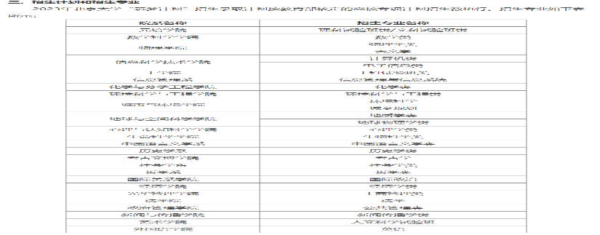
中国人民大学 |  |  |  | 是 | 否
北京科技大学 |  |  |  | 否 | 是
北京邮电大学 |  |  | 2 | 否 | 否 |  | 理科实验班（信息科学）
中国政法大学 | 634 | 无 | 5 | 远程面试 | 是 | 644 | 侦查学（网络犯罪侦查方向）
东北大学 | 564 | 585.3 | 5 | 否 | 好像要 | 628 | 4.高校专项计划招生计划为:经济管理试验班。(含工商管理、市场营销、会计学、工业工程、信息管理与信息系统、国际经济与贸为、金融学、经济学) 1人、工科试验班(含矿物加工工程、测绘工程、资源勘查工程、 环境工程、安全工程、土木工程) 1人、材料类(含材料科学与工程、材料成型及控制工程、材料物理) 1人。机械类(含机械工程、过程装备与控制工程、车辆工程、工业设计) 1人、建筑类(含建筑学、城乡规划) (五 年) 1人 | 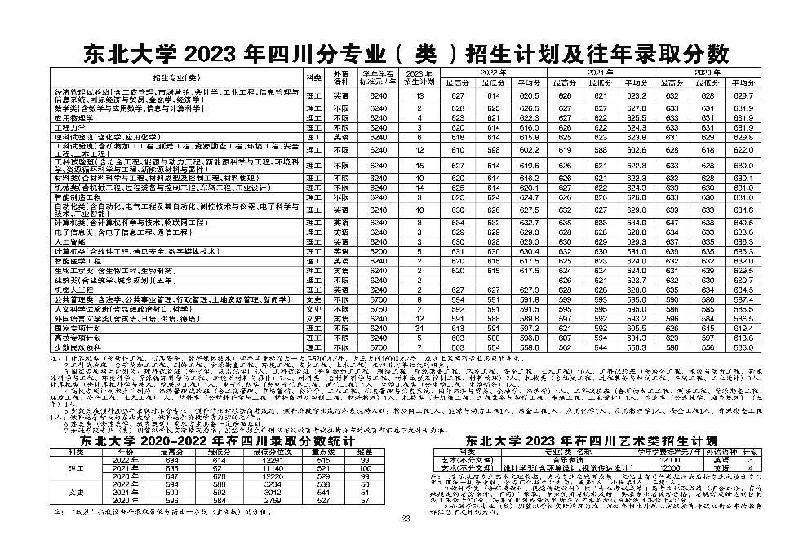 | 